L&S
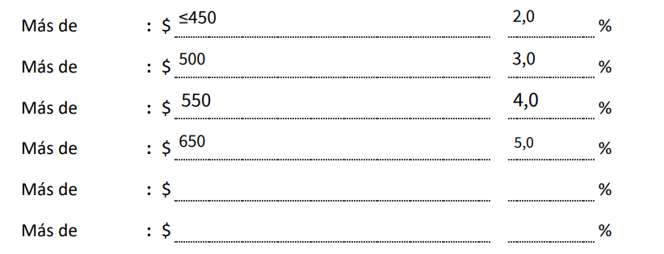
Org Comp. | 2001

Etiquetas de fila | Suma de Valor Neto OK
 | 565,074,503 | 4%
L | 76,626,774
S | 324,000
Total general | 642,025,277

Org Comp. | 2002
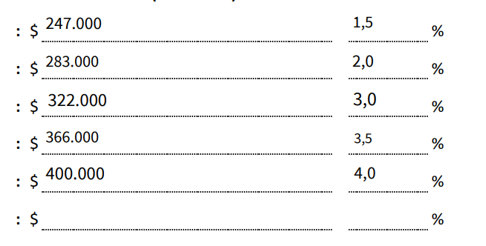
Etiquetas de fila | Suma de Valor Neto OK
 | 454,187,830 | 4%
L | 65,291,116
Total general | 519,478,946

